Điền thông tin khách hàng
Project Name | Xây dựng website gọi món thanh toán thông minh qua qr code và AI, kết nối khách hàng với quầy ăn tại chợ đêm
Module Code | Điền thông tin khách hàng
 | Hoàn thành | Lỗi | Chưa kiểm tra | Bị chăn | Tổng số trường hợp thử nghiệm
Round 1 | 34 | 0 | 0 | 0 | 34
Round 2 | 34 | 0 | 0 | 0 | 34
 |  | 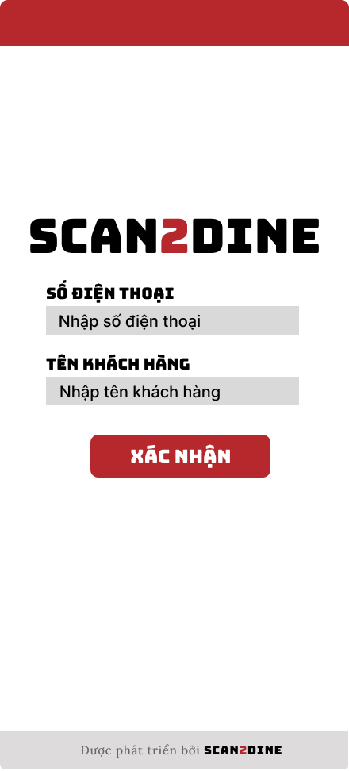
Test Case ID | Mô tả | Hành động | Điều kiện tiên quyết | Kết quả mong đợi | Kết quả thực tế | Kết quả |  |  | Kết quả |  |  | Chú thích
 |  |  |  |  |  | Vòng 1 |  |  | Vòng 2
 |  |  |  |  |  | Trạng thái | Ngày kiểm tra | Người kiểm tra | Trạng thái | Ngày kiểm tra | Người kiểm tra
GUI_SHOW Điền thông tin khách hàng
GUI-DTKH01 | [Logo ứng dụng] Image |  |  | - Status: Visible | - Status: Visible | Passed | 2025-04-05 | Hợp | Passed | 2025-07-05 | Hợp
GUI-DTKH02 | [SỐ ĐIỆN THOẠI] Textbox |  |  | - Label: SỐ ĐIỆN THOẠI - Label color: Black - Placeholder: Nhập SỐ ĐIỆN THOẠI - Text color: Black - Status: Enable | - Label: SỐ ĐIỆN THOẠI - Label color: Black - Placeholder: Nhập SỐ ĐIỆN THOẠI - Text color: Black - Status: Enable | Passed | 2025-04-05 | Hợp | Passed | 2025-07-05 | Hợp
GUI-DTKH03 | [TÊN KHÁCH HÀNG] Textbox |  |  | - Label: TÊN KHÁCH HÀNG - Label color: Black - Placeholder: Nhập TÊN KHÁCH HÀNG - Text color: Black - Status: Enable | - Label: TÊN KHÁCH HÀNG - Label color: Black - Placeholder: Nhập TÊN KHÁCH HÀNG - Text color: Black - Status: Enable | Passed | 2025-04-05 | Hợp | Passed | 2025-07-05 | Hợp
GUI-DTKH04 | [Xác nhận] Button |  |  | - Text: XÁC NHẬN - Text color: White - Blackground: Red - Status : enable | - Text: XÁC NHẬN - Text color: White - Blackground: Red - Status : enable | Passed | 2025-04-05 | Hợp | Passed | 2025-07-05 | Hợp
GUI-DTKH05 | [Thông tin phát triển ứng dụng] Label |  |  | - Text: Được phát triển bởi SCAN2DINE - Font size: Small - Text color: Gray | - Text: Được phát triển bởi SCAN2DINE - Font size: Small - Text color: Gray | Passed | 2025-04-05 | Hợp | Passed | 2025-07-05 | Hợp
FUNCTION_SHOW Điền thông tin khách hàng
FUNC-DTKH01 | Kiểm tra hiển thị màn hình [Điền thông tin khách hàng] | 1. Quét mã QR |  | Màn hình [Điền thông tin khách hàng] được hiển thị thành công. Ngôn ngữ hiển thị trùng với cài đặt ngôn ngữ của trình duyệt. | Màn hình [Điền thông tin khách hàng] được hiển thị thành công. Ngôn ngữ hiển thị trùng với cài đặt ngôn ngữ của trình duyệt. | Passed | 2025-04-05 | Hợp | Passed | 2025-07-05 | Hợp
FUNC-TTKH02 | Kiểm tra việc thêm mới record trên giao diện [Điền thông tin khách hàng] không thành công trong trường hợp không nhập dữ liệu đến các tất cả các trường trên form | 1. Không nhập dữ liệu đến tất cả các trường trên form 2. Chọn trên button [XÁC NHẬN] | Passed FUNC-DTKH01 | Hiển thị message tại tất cả các trường bắt buộc nhập Hiển thị message: "Vui lòng nhập số điện thoại" | Hiển thị message tại tất cả các trường bắt buộc nhập Hiển thị message: "Vui lòng nhập số điện thoại" | Passed | 2025-04-05 | Hợp | Passed | 2025-07-05 | Hợp
FUNC-TTKH03 | Kiểm tra việc thêm mới record trên giao diện [Điền thông tin khách hàng] thành công trong trường hợp nhập dữ liệu đến các tất cả các trường trên form | 1. Nhập dữ liệu hợp lệ đến tất cả các trường trên form 2. Chọn trên button [XÁC NHẬN] | Passed FUNC-DTKH01 | Hệ thống điều hướng người dùng sang giao diện trang chủ của khách hàng | Hệ thống điều hướng người dùng sang giao diện trang chủ của khách hàng | Passed | 2025-04-05 | Hợp | Passed | 2025-07-05 | Hợp
FUNC-TTKH04 | Kiểm tra việc thêm mới record [Điền thông tin khách hàng] không thành công trong trường hợp user không nhập dữ liệu đến textbox [SỐ ĐIỆN THOẠI] | 1. Không nhập dữ liệu đến textbox [SỐ ĐIỆN THOẠI] 2. Nhập giá trị hợp lệ đến các trường còn lại 3. Chọn trên button [XÁC NHẬN] | Passed FUNC-DTKH01 | Hiển thị message: "Vui lòng nhập số điện thoại." | Hiển thị message: "Vui lòng nhập số điện thoại." | Passed | 2025-04-05 | Hợp | Passed | 2025-07-05 | Hợp
FUNC-TTKH05 | Kiểm tra thêm mới record [Điền thông tin khách hàng] không thành công trong trường hợp user nhập kí tự đặc biệt đến textbox [SỐ ĐIỆN THOẠI] | 1. Nhập '@#$@#' đến textbox [SỐ ĐIỆN THOẠI] 2. Nhập giá trị hợp lệ đến các trường còn lại 3. Chọn trên button [XÁC NHẬN] | Passed FUNC-DTKH01 | Hiển thị message: "Có lỗi xảy ra khi đăng ký. Vui lòng thử lại." không thể truy cập vào trang chủ khách hàng | Hiển thị message: "Có lỗi xảy ra khi đăng ký. Vui lòng thử lại.". | Passed | 2025-04-05 | Hợp | Passed | 2025-07-05 | Hợp
FUNC-TTKH06 | Kiểm tra thêm mới record [Điền thông tin khách hàng] thành công trong trường hợp user nhập khoảng trắng 2 đầu đến textbox [SỐ ĐIỆN THOẠI] | 1. Nhập ' 0862508252 ' đến textbox [SỐ ĐIỆN THOẠI] 2. Nhập giá trị hợp lệ đến các trường còn lại 3. Chọn trên button [XÁC NHẬN] | Passed FUNC-DTKH01 | Hệ thống điều hướng người dùng sang giao diện trang chủ của khách hàng | Hệ thống điều hướng người dùng sang giao diện trang chủ của khách hàng | Passed | 2025-04-05 | Hợp | Passed | 2025-07-05 | Hợp
FUNC-TTKH07 | Kiểm tra thêm mới record [Điền thông tin khách hàng] không thành công trong trường hợp user nhập khoảng trắng ở giữa đến textbox [SỐ ĐIỆN THOẠI] | 1. Nhập '086 250 8252' đến textbox [SỐ ĐIỆN THOẠI] 2. Nhập giá trị hợp lệ đến các trường còn lại 3. Chọn trên button [XÁC NHẬN] | Passed FUNC-DTKH01 | Hệ thống tự động trim khoảng trắng 2 đầu và điều hướng người dùng sang giao diện trang chủ của khách hàng | Hệ thống tự động trim khoảng trắng 2 đầu và điều hướng người dùng sang giao diện trang chủ của khách hàng | Passed | 2025-04-05 | Hợp | Passed | 2025-07-05 | Hợp
FUNC-TTKH08 | Kiểm tra thêm mới record [Điền thông tin khách hàng] không thành công trong trường hợp user nhập chữ đến textbox [SỐ ĐIỆN THOẠI] | 1. Nhập 'KhôngTamSauChin' đến textbox [SỐ ĐIỆN THOẠI] 2. Nhập giá trị hợp lệ đến các trường còn lại 3. Chọn trên button [XÁC NHẬN] | Passed FUNC-DTKH01 | Hiển thị message: "Có lỗi xảy ra khi đăng ký. Vui lòng thử lại.". | Hiển thị message: "Có lỗi xảy ra khi đăng ký. Vui lòng thử lại.". | Passed | 2025-04-05 | Hợp | Passed | 2025-07-05 | Hợp
FUNC-TTKH09 | Kiểm tra thêm mới record [Điền thông tin khách hàng] thành công trong trường hợp user nhập số đến textbox [SỐ ĐIỆN THOẠI] | 1. Nhập '0862508252' đến textbox [SỐ ĐIỆN THOẠI] 2. Nhập giá trị hợp lệ đến các trường còn lại 3. Chọn trên button [XÁC NHẬN] | Passed FUNC-DTKH01 | Hệ thống điều hướng người dùng sang giao diện trang chủ của khách hàng | Hệ thống điều hướng người dùng sang giao diện trang chủ của khách hàng | Passed | 2025-04-05 | Hợp | Passed | 2025-07-05 | Hợp
FUNC-TTKH10 | Kiểm tra thêm mới record [Điền thông tin khách hàng] không thành công trong trường hợp user nhập chữ và số đến textbox [SỐ ĐIỆN THOẠI] | 1. Nhập '087Hai509Hai52' đến textbox [SỐ ĐIỆN THOẠI] 2. Nhập giá trị hợp lệ đến các trường còn lại 3. Chọn trên button [XÁC NHẬN] | Passed FUNC-DTKH01 | Hiển thị message: "Có lỗi xảy ra khi đăng ký. Vui lòng thử lại.". | Hiển thị message: "Có lỗi xảy ra khi đăng ký. Vui lòng thử lại.". | Passed | 2025-04-05 | Hợp | Passed | 2025-07-05 | Hợp
FUNC-TTKH11 | Kiểm tra thêm mới record [Điền thông tin khách hàng] không thành công trong trường hợp user nhập nhỏ hơn 10 kí tự số đến textbox [SỐ ĐIỆN THOẠI] | 1. Nhập '086250825' đến textbox [SỐ ĐIỆN THOẠI] 2. Nhập giá trị hợp lệ đến các trường còn lại 3. Chọn trên button [XÁC NHẬN] | Passed FUNC-DTKH01 | Hiển thị message: "Số điện thoại chỉ cho phép nhập 10 ký tự số". | Hiển thị message: "Số điện thoại chỉ cho phép nhập 10 ký tự số". | Passed | 2025-04-05 | Hợp | Passed | 2025-07-05 | Hợp
FUNC-TTKH12 | Kiểm tra thêm mới record [Điền thông tin khách hàng] thành công trong trường hợp user nhập đúng 10 kí tự số đến textbox [SỐ ĐIỆN THOẠI] | 1. Nhập '0862508252' đến textbox [SỐ ĐIỆN THOẠI] 2. Nhập giá trị hợp lệ đến các trường còn lại 3. Chọn trên button [XÁC NHẬN] | Passed FUNC-DTKH01 | Hệ thống điều hướng người dùng sang giao diện trang chủ của khách hàng | Hệ thống điều hướng người dùng sang giao diện trang chủ của khách hàng | Passed | 2025-04-05 | Hợp | Passed | 2025-07-05 | Hợp
FUNC-TTKH13 | Kiểm tra thêm mới record [Điền thông tin khách hàng] không thành công trong trường hợp user nhập lớn hơn 10 kí tự số đến textbox [SỐ ĐIỆN THOẠI] | 1. Nhập '08625082525' đến textbox [SỐ ĐIỆN THOẠI] 2. Nhập giá trị hợp lệ đến các trường còn lại 3. Chọn trên button [XÁC NHẬN] | Passed FUNC-DTKH01 | Hiển thị message: "Số điện thoại chỉ cho phép nhập 10 ký tự số". | Hiển thị message: "Số điện thoại chỉ cho phép nhập 10 ký tự số". | Passed | 2025-04-05 | Hợp | Passed | 2025-07-05 | Hợp
FUNC-TTKH14 | Kiểm tra việc thêm mới record [Điền thông tin khách hàng] không thành công trong trường hợp user không nhập dữ liệu đến textbox [TÊN KHÁCH HÀNG] khi khách hàng chưa từng dăng nhập vào hệ thống | 1. Không nhập dữ liệu đến textbox [TÊN KHÁCH HÀNG] 2. Nhập giá trị hợp lệ đến các trường còn lại 3. Chọn trên button [XÁC NHẬN] | Passed FUNC-DTKH01 | Hiển thị message: "Số điện thoại chưa tồn tại. Vui lòng nhập tên để truy cập.". | Hiển thị message: "Số điện thoại chưa tồn tại. Vui lòng nhập tên để truy cập.". | Passed | 2025-04-05 | Hợp | Passed | 2025-07-05 | Hợp
FUNC-TTKH15 | Kiểm tra thêm mới record [Điền thông tin khách hàng] không thành công trong trường hợp user nhập kí tự đặc biệt đến textbox [TÊN KHÁCH HÀNG] | 1. Nhập '@#^&*' đến textbox [TÊN KHÁCH HÀNG] 2. Nhập giá trị hợp lệ đến các trường còn lại 3. Chọn trên button [XÁC NHẬN] | Passed FUNC-DTKH01 | Hiển thị message: "Tên khách hàng không hợp lệ.". | Cho phép nhập ký tự vào textbox [Tên khách hàng] | Passed | 2025-04-05 | Hợp | Passed | 2025-07-05 | Hợp
FUNC-TTKH16 | Kiểm tra thêm mới record [Điền thông tin khách hàng] thành công trong trường hợp user nhập khoảng trắng 2 đầu đến textbox [TÊN KHÁCH HÀNG] | 1. Nhập ' Hợp ' đến textbox [TÊN KHÁCH HÀNG] 2. Nhập giá trị hợp lệ đến các trường còn lại 3. Chọn trên button [XÁC NHẬN] | Passed FUNC-DTKH01 | Hệ thống tự động trim khoảng trắng 2 đầu và điều hướng người dùng sang giao diện trang chủ của khách hàng | Hệ thống tự động trim khoảng trắng 2 đầu và điều hướng người dùng sang giao diện trang chủ của khách hàng | Passed | 2025-04-05 | Hợp | Passed | 2025-07-05 | Hợp
FUNC-TTKH17 | Kiểm tra thêm mới record [Điền thông tin khách hàng] thành công trong trường hợp user nhập chữ đến textbox [TÊN KHÁCH HÀNG] | 1. Nhập 'Hợp' đến textbox [TÊN KHÁCH HÀNG] 2. Nhập giá trị hợp lệ đến các trường còn lại 3. Chọn trên button [XÁC NHẬN] | Passed FUNC-DTKH01 | Hệ thống điều hướng người dùng sang giao diện trang chủ của khách hàng | Hệ thống điều hướng người dùng sang giao diện trang chủ của khách hàng | Passed | 2025-04-05 | Hợp | Passed | 2025-07-05 | Hợp
FUNC-TTKH18 | Kiểm tra thêm mới record [Điền thông tin khách hàng] không thành công trong trường hợp user nhập số đến textbox [TÊN KHÁCH HÀNG] | 1. Nhập '12345' đến textbox [TÊN KHÁCH HÀNG] 2. Nhập giá trị hợp lệ đến các trường còn lại 3. Chọn trên button [XÁC NHẬN] | Passed FUNC-DTKH01 | Hiển thị message: "Tên khách hàng chỉ cho phép nhập chữ". | Hiển thị message: "Tên khách hàng chỉ cho phép nhập chữ". | Passed | 2025-04-05 | Hợp | Passed | 2025-07-05 | Hợp
FUNC-TTKH19 | Kiểm tra thêm mới record [Điền thông tin khách hàng] không thành công trong trường hợp user nhập chữ và số đến textbox [TÊN KHÁCH HÀNG] | 1. Nhập 'Hợp 123' đến textbox [TÊN KHÁCH HÀNG] 2. Nhập giá trị hợp lệ đến các trường còn lại 3. Chọn trên button [XÁC NHẬN] | Passed FUNC-DTKH01 | Hiển thị message: "Tên khách hàng chỉ cho phép nhập chữ.". | Hiển thị message: "Tên khách hàng chỉ cho phép nhập chữ.". | Passed | 2025-04-05 | Hợp | Passed | 2025-07-05 | Hợp
FUNC-TTKH20 | Kiểm tra thêm mới record [Điền thông tin khách hàng] thành công trong trường hợp user nhập nhỏ hơn 50 kí tự chữ đến textbox [TÊN KHÁCH HÀNG] | 1. Nhập nhỏ hơn 50 ký tự chữ đến textbox [TÊN KHÁCH HÀNG] 2. Nhập giá trị hợp lệ đến các trường còn lại 3. Chọn trên button [XÁC NHẬN] | Passed FUNC-DTKH01 | Hệ thống điều hướng người dùng sang giao diện trang chủ của khách hàng | Hệ thống điều hướng người dùng sang giao diện trang chủ của khách hàng | Passed | 2025-04-05 | Hợp | Passed | 2025-07-05 | Hợp
FUNC-TTKH21 | Kiểm tra thêm mới record [Điền thông tin khách hàng] thành công trong trường hợp user đúng 50 kí tự chữ đến textbox [TÊN KHÁCH HÀNG] | 1. Nhập đúng 50 ký tự chữ đến textbox [TÊN KHÁCH HÀNG] 2. Nhập giá trị hợp lệ đến các trường còn lại 3. Chọn trên button [XÁC NHẬN] | Passed FUNC-DTKH01 | Hệ thống điều hướng người dùng sang giao diện trang chủ của khách hàng | Hệ thống điều hướng người dùng sang giao diện trang chủ của khách hàng | Passed | 2025-04-05 | Hợp | Passed | 2025-07-05 | Hợp
FUNC-TTKH22 | Kiểm tra thêm mới record [Điền thông tin khách hàng] không thành công trong trường hợp user lớn hơn 50 kí tự chữ đến textbox [TÊN KHÁCH HÀNG] | 1. Nhập lớn hơn 50 ký tự chữ đến textbox [TÊN KHÁCH HÀNG] 2. Nhập giá trị hợp lệ đến các trường còn lại 3. Chọn trên button [XÁC NHẬN] | Passed FUNC-DTKH01 | Hiển thị message: "Tên khách hàng chỉ cho phép nhập tối đa 50 kí tự chữ". | Hiển thị message: "Tên khách hàng chỉ cho phép nhập tối đa 50 kí tự chữ". | Passed | 2025-04-05 | Hợp | Passed | 2025-07-05 | Hợp
FUNC-TTKH23 | Kiểm tra hiển thị tên tự động khi nhập số điện thoại đã tồn tại trong hệ thống | 1. Nhập "0862508252" vào textbox [SỐ ĐIỆN THOẠI] | Passed FUNC-DTKH01 Số điện thoại "0862508252", Tên khách hàng "Hợp" đã tồn tại trong hệ thống | Tên khách hàng tự động điền vào ô [Tên Khách Hàng], hiển thị message: “Chào mừng trở lại, Hợp” | Tên khách hàng tự động điền vào ô [Tên Khách Hàng], hiển thị message: “Chào mừng trở lại, Hợp” | Passed | 2025-04-05 | Hợp | Passed | 2025-07-05 | Hợp
FUNC-TTKH24 | Kiểm tra hiển thị message yêu cầu nhập tên khi số điện thoại chưa tồn tại | 1. Nhập "0334282797" vào textbox [SỐ ĐIỆN THOẠI] 2. Chọn trên button [XÁC NHẬN] | Passed FUNC-DTKH01 | Hiển thị message: “Số điện thoại chưa tồn tại. Vui lòng nhập tên để đăng ký.” | Hiển thị message: “Số điện thoại chưa tồn tại. Vui lòng nhập tên để đăng ký.” | Passed | 2025-04-05 | Hợp | Passed | 2025-07-05 | Hợp
FUNC-TTKH25 | Kiểm tra hiển thị lỗi khi chỉ nhập tên, không nhập số điện thoại | 1. Nhập "Quyên" vào textbox [TÊN KHÁCH HÀNG] 2. Chọn trên button [XÁC NHẬN] | Passed FUNC-DTKH01 | Hiển thị message: “Vui lòng nhập số điện thoại.” | Hiển thị message: “Vui lòng nhập số điện thoại.” | Passed | 2025-04-05 | Hợp | Passed | 2025-07-05 | Hợp
FUNC-TTKH26 | Kiểm tra hệ thống phản hồi đúng khi khách hàng cũ nhập đúng số điện thoại nhưng sửa tên khác | 1. Nhập "0862508252" vào textbox [SỐ ĐIỆN THOẠI] 2. Sửa tên khách hàng từ "Hợp" thành "Huy" 3. Quan sát tại ô textbox [TÊN KHÁCH HÀNG] | Passed FUNC-DTKH01 Số điện thoại "0862508252", Tên khách hàng "Hợp" đã tồn tại trong hệ thống | Giữ nguyên tên cũ, tại textbox [TÊN KHÁCH HÀNG] không cho phép chỉnh sửa | Giữ nguyên tên cũ, tại textbox [TÊN KHÁCH HÀNG] không cho phép chỉnh sửa | Passed | 2025-04-05 | Hợp | Passed | 2025-07-05 | Hợp
FUNC-TTKH27 | Kiểm tra tạo mới khách hàng thành công khi nhập đầy đủ số điện thoại và tên mới | 1. Nhập "0334282797" vào textbox [SỐ ĐIỆN THOẠI] 2. Nhập "Quyên" vào textbox [TÊN KHÁCH HÀNG] 3. Chọn trên button [XÁC NHẬN] | Passed FUNC-DTKH01 | Hệ thống điều hướng người dùng sang giao diện trang chủ của khách hàng | Hệ thống điều hướng người dùng sang giao diện trang chủ của khách hàng | Passed | 2025-04-05 | Hợp | Passed | 2025-07-05 | Hợp
FUNC-TTKH28 | Kiểm tra hiển thị lỗi khi nhập số điện thoại chưa có và không nhập tên | 1. Nhập "0948382834" vào textbox [SỐ ĐIỆN THOẠI] 2. Chọn trên button [XÁC NHẬN] | Passed FUNC-DTKH01 | Hiển thị message: “Vui lòng nhập tên để truy cập.” | Hiển thị message: “Vui lòng nhập tên để truy cập.” | Passed | 2025-04-05 | Hợp | Passed | 2025-07-05 | Hợp
FUNC-TTKH29 | Kiểm tra không cho truy cập nếu thiếu cả số điện thoại lẫn tên | 1. Chọn trên button [XÁC NHẬN] | Passed FUNC-DTKH01 | Hiển thị message: “Vui lòng nhập số điện thoại.” | Hiển thị message: “Vui lòng nhập số điện thoại.” | Passed | 2025-04-05 | Hợp | Passed | 2025-07-05 | Hợp

Đăng nhập - Nhân viên
Project Name | Xây dựng website gọi món thanh toán thông minh qua qr code và AI, kết nối khách hàng với quầy ăn tại chợ đêm
Module Code | Đăng nhập - Nhân viên
 | Hoàn thành | Lỗi | Chưa kiểm tra | Bị chăn | Tổng số trường hợp thử nghiệm
Round 1 | 20 | 0 | 0 | 0 | 20
Round 2 | 20 | 0 | 0 | 0 | 20
 |  | 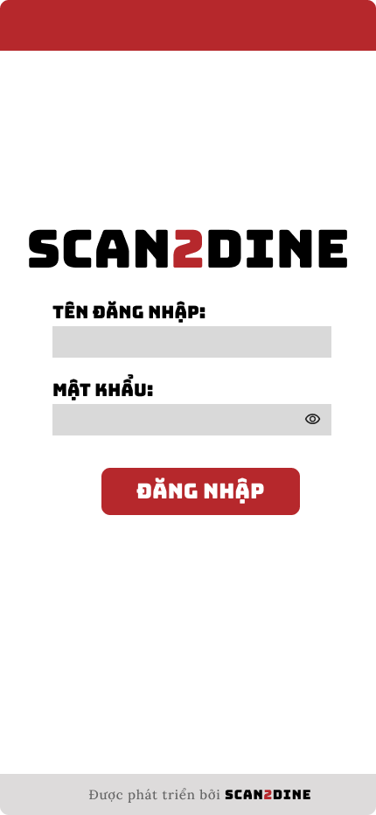
Test Case ID | Mô tả | Hành động | Điều kiện tiên quyết | Kết quả mong đợi | Kết quả thực tế | Kết quả |  |  | Kết quả |  |  | Chú thích
 |  |  |  |  |  | Vòng 1 |  |  | Vòng 2
 |  |  |  |  |  | Trạng thái | Ngày kiểm tra | Người kiểm tra | Trạng thái | Ngày kiểm tra | Người kiểm tra
GUI_SHOW Đăng nhập - Nhân viên
GUI-DNNV01 | [Logo ứng dụng] Image |  |  | - Status: Visible | - Status: Visible | Passed | 2025-04-05 | Hợp | Passed | 2025-07-05 | Hợp
GUI-DNNV02 | [TÊN ĐĂNG NHẬP] Textbox |  |  | - Label: TÊN ĐĂNG NHẬP - Label color: Black - Text color: Black - Status: Enable | - Label: TÊN ĐĂNG NHẬP - Label color: Black - Text color: Black - Status: Enable | Passed | 2025-04-05 | Hợp | Passed | 2025-07-05 | Hợp
GUI-DNNV03 | [MẬT KHẨU] Password texbox |  |  | - Label: MẬT KHẨU - Label color: Black - Text color: Black - Status: Enable - Eye icon (hiện/ẩn mật khẩu): Visible | - Label: MẬT KHẨU - Label color: Black - Text color: Black - Status: Enable - Eye icon (hiện/ẩn mật khẩu): Visible | Passed | 2025-04-05 | Hợp | Passed | 2025-07-05 | Hợp
GUI-DNNV04 | [Đăng nhập] Button |  |  | - Text: ĐẰNG NHẬP - Text color: White - Background: Red - Status: Enable | - Text: ĐẰNG NHẬP - Text color: White - Background: Red - Status: Enable | Passed | 2025-04-05 | Hợp | Passed | 2025-07-05 | Hợp
GUI-DNNV05 | [Thông tin phát triển ứng dụng] Label |  |  | - Text: Được phát triển bởi SCAN2DINE - Font size: Small - Text color: Gray | - Text: Được phát triển bởi SCAN2DINE - Font size: Small - Text color: Gray | Passed | 2025-04-05 | Hợp | Passed | 2025-07-05 | Hợp
FUNCTION_SHOW Đăng nhập - Nhân viên
FUNC-DNNV01 | Kiểm tra hiển thị màn hình [Đăng nhập tài khoản] | 1. Open trình duyệt firefox/safari/CocCoc 2. Nhập Url vào trình duyệt: [url.link] |  | Màn hình [Đăng nhập tài khoản] được hiển thị thành công. Ngôn ngữ hiển thị trùng với cài đặt ngôn ngữ của trình duyệt. | Màn hình [Đăng nhập tài khoản] được hiển thị thành công. Ngôn ngữ hiển thị trùng với cài đặt ngôn ngữ của trình duyệt. | Passed | 2025-04-05 | Hợp | Passed | 2025-07-05 | Hợp
FUNC-DNNV02 | Kiểm tra việc đăng nhập trên giao diện [Đăng nhập tài khoản] không thành công trong trường hợp không nhập dữ liệu đến các tất cả các trường trên form | 1. Không nhập dữ liệu đến tất cả các trường trên form 2. Chọn trên button [ĐĂNG NHẬP] | 1. FUNC-DNNV01 | Hiển thị message tại tất cả các fields bắt buộc nhập Hiển thị message: "Tên đăng nhập hoặc mật khẩu không hợp lệ". | Hiển thị message tại tất cả các fields bắt buộc nhập Hiển thị message: "Tên đăng nhập hoặc mật khẩu không hợp lệ". | Passed | 2025-04-05 | Hợp | Passed | 2025-07-05 | Hợp
FUNC-DNNV03 | Kiểm tra việc đăng nhập trên giao diện [Đăng nhập tài khoản] thành công trong trường hợp nhập dữ liệu đến các tất cả các trường trên form | 1. Nhập dữ liệu hợp lệ đến tất cả các trường trên form 2. Chọn trên button [ĐĂNG NHẬP] | 1. FUNC-DNNV01 | Hệ thống điều hướng người dùng sang giao diện trang chủ của nhân viên | Hệ thống điều hướng người dùng sang giao diện trang chủ của nhân viên | Passed | 2025-04-05 | Hợp | Passed | 2025-07-05 | Hợp
FUNC-DNNV04 | Kiểm tra việc đăng nhập vào hệ thống thành công trong trường hợp nhập đúng tên đăng nhập đến textbox [TÊN ĐĂNG NHẬP], nhập đúng mật khẩu đến textbox [MẬT KHẨU] | 1. Nhập 'bichhop' đến textbox [TÊN ĐĂNG NHẬP] 2. Nhập BHop123@ đến textbox [MẬT KHẨU] 3. Chọn trên button [ĐĂNG NHẬP] | Passed FUNC-DDNV01 Tên đăng nhập đã đăng ký "bichhop", Mật khẩu đã đăng ký "BHop123@" | Hệ thống điều hướng người dùng sang giao diện trang chủ của nhân viên | Hệ thống điều hướng người dùng sang giao diện trang chủ của nhân viên | Passed | 2025-04-05 | Hợp | Passed | 2025-07-05 | Hợp
FUNC-DNNV05 | Kiểm tra việc đăng nhập vào hệ thống không thành công trong trường hợp nhập đúng tên đăng nhập đến textbox [TÊN ĐĂNG NHẬP], nhập sai mật khẩu đến textbox [MẬT KHẨU] | 1. Nhập 'bichhop' đến textbox [TÊN ĐĂNG NHẬP] 2. Nhập 'Bichhop22847!@' đến textbox [MẬT KHẨU] 3. Chọn trên button [ĐĂNG NHẬP] | Passed FUNC-DDNV01 Tên đăng nhập đã đăng ký "bichhop", Mật khẩu đã đăng ký "BHop123@" | Hiển thị message: "Tên đăng nhập hoặc mật khẩu không hợp lệ". | Hiển thị message: "Tên đăng nhập hoặc mật khẩu không hợp lệ". | Passed | 2025-04-05 | Hợp | Passed | 2025-07-05 | Hợp
FUNC-DNNV06 | Kiểm tra việc đăng nhập vào hệ thống không thành công trong trường hợp nhập đúng tên đăng nhập đến textbox [TÊN ĐĂNG NHẬP], không nhập mật khẩu đến textbox [MẬT KHẨU] | 1. Nhập 'bichhop' đến textbox [TÊN ĐĂNG NHẬP] 2. Không nhập mật khẩu đến textbox [MẬT KHẨU] 3. Chọn trên button [ĐĂNG NHẬP] | Passed FUNC-DDNV01 Tên đăng nhập đã đăng ký "bichhop", Mật khẩu đã đăng ký "BHop123@" | Hiển thị message: "Tên đăng nhập hoặc mật khẩu không hợp lệ". | Hiển thị message: "Tên đăng nhập hoặc mật khẩu không hợp lệ". | Passed | 2025-04-05 | Hợp | Passed | 2025-07-05 | Hợp
FUNC-DNNV07 | Kiểm tra việc đăng nhập vào hệ thống không thành công trong trường hợp nhập sai tên đăng nhập đến textbox [TÊN ĐĂNG NHẬP], đúng mật khẩu đến textbox [MẬT KHẨU] | 1. Nhập 'bichhopahihi' đến textbox [TÊN ĐĂNG NHẬP] 2. Nhập 'BHop123@' đến textbox [MẬT KHẨU] 3. Chọn trên button [ĐĂNG NHẬP] | Passed FUNC-DDNV01 Tên đăng nhập đã đăng ký "bichhop", Mật khẩu đã đăng ký "BHop123@" | Hiển thị message: "Tên đăng nhập hoặc mật khẩu không hợp lệ". | Hiển thị message: "Tên đăng nhập hoặc mật khẩu không hợp lệ". | Passed | 2025-04-05 | Hợp | Passed | 2025-07-05 | Hợp
FUNC-DNNV08 | Kiểm tra việc đăng nhập vào hệ thống không thành công trong trường hợp nhập sai tên đăng nhập đến textbox [TÊN ĐĂNG NHẬP], sai mật khẩu đến textbox [MẬT KHẨU] | 1. Nhập 'bichhopahihi' đến textbox [TÊN ĐĂNG NHẬP] 2. Nhập 'BICHHOP@7876' đến textbox [MẬT KHẨU] 3. Chọn trên button [ĐĂNG NHẬP] | Passed FUNC-DDNV01 Tên đăng nhập đã đăng ký "bichhop", Mật khẩu đã đăng ký "BHop123@" | Hiển thị message: "Tên đăng nhập hoặc mật khẩu không hợp lệ". | Hiển thị message: "Tên đăng nhập hoặc mật khẩu không hợp lệ". | Passed | 2025-04-05 | Hợp | Passed | 2025-07-05 | Hợp
FUNC-DNNV09 | Kiểm tra việc đăng nhập vào hệ thống không thành công trong trường hợp nhập sai tên đăng nhập đến textbox [TÊN ĐĂNG NHẬP], không nhập mật khẩu đến textbox [MẬT KHẨU] | 1. Nhập 'bichhopahihi' đến textbox [TÊN ĐĂNG NHẬP] 2. Không nhập mật khẩu đến textbox [MẬT KHẨU] 3. Chọn trên button [ĐĂNG NHẬP] | Passed FUNC-DDNV01 Tên đăng nhập đã đăng ký "bichhop", Mật khẩu đã đăng ký "BHop123@" | Hiển thị message: "Tên đăng nhập hoặc mật khẩu không hợp lệ". | Hiển thị message: "Tên đăng nhập hoặc mật khẩu không hợp lệ". | Passed | 2025-04-05 | Hợp | Passed | 2025-07-05 | Hợp
FUNC-DNNV10 | Kiểm tra việc đăng nhập vào hệ thống không thành công trong trường hợp không nhập tên đăng nhập đến textbox [TÊN ĐĂNG NHẬP], nhập đúng mật khẩu đến textbox [MẬT KHẨU] | 1. Không nhập tên đăng nhập đến textbox [TÊN ĐĂNG NHẬP] 2. Nhập 'BHop123@' đến textbox [MẬT KHẨU] 3. Chọn trên button [ĐĂNG NHẬP] | Passed FUNC-DDNV01 Tên đăng nhập đã đăng ký "bichhop", Mật khẩu đã đăng ký "BHop123@" | Hiển thị message: "Tên đăng nhập hoặc mật khẩu không hợp lệ". | Hiển thị message: "Tên đăng nhập hoặc mật khẩu không hợp lệ". | Passed | 2025-04-05 | Hợp | Passed | 2025-07-05 | Hợp
FUNC-DNNV11 | Kiểm tra việc đăng nhập vào hệ thống không thành công trong trường hợp không nhập tên đăng nhập đến textbox [TÊN ĐĂNG NHẬP], nhập sai mật khẩu đến textbox [MẬT KHẨU] | 1. Không nhập tên đăng nhập đến textbox [TÊN ĐĂNG NHẬP] 2. Nhập 'BHop123445@@' đến textbox [MẬT KHẨU] 3. Chọn trên button [ĐĂNG NHẬP] | Passed FUNC-DDNV01 Tên đăng nhập đã đăng ký "bichhop", Mật khẩu đã đăng ký "BHop123@" | Hiển thị message: "Tên đăng nhập hoặc mật khẩu không hợp lệ". | Hiển thị message: "Tên đăng nhập hoặc mật khẩu không hợp lệ". | Passed | 2025-04-05 | Hợp | Passed | 2025-07-05 | Hợp
FUNC-DNNV12 | Kiểm tra việc đăng nhập vào hệ thống không thành công trong trường hợp không nhập tên đăng nhập đến textbox [TÊN ĐĂNG NHẬP], không nhập mật khẩu đến textbox [MẬT KHẨU] | 1. Không nhập tên đăng nhập đến textbox [TÊN ĐĂNG NHẬP] 2. Không nhập mật khẩu đến textbox [MẬT KHẨU] 3. Chọn trên button [ĐĂNG NHẬP] | Passed FUNC-DDNV01 Tên đăng nhập đã đăng ký "bichhop", Mật khẩu đã đăng ký "BHop123@" | Hiển thị message: "Tên đăng nhập hoặc mật khẩu không hợp lệ". | Hiển thị message: "Tên đăng nhập hoặc mật khẩu không hợp lệ". | Passed | 2025-04-05 | Hợp | Passed | 2025-07-05 | Hợp
FUNC-DNNV13 | Kiểm tra hiển thị mật khẩu khi click vào icon "con mắt" | 1. Nhập "Bhop123@" tại textbox [MẬT KHẨU] 2. Chọn vào icon con mắt | Passed FUNC-DDNV01 | Mật khẩu chuyển từ dạng ẩn •••••••• sang dạng hiển thị "BHop123@" | Mật khẩu chuyển từ dạng ẩn •••••••• sang dạng hiển thị "BHop123@" | Passed | 2025-04-05 | Hợp | Passed | 2025-07-05 | Hợp
FUNC-DNNV14 | Kiểm tra ẩn mật khẩu khi click lại vào icon "con mắt" lần nữa | 1. Click lại icon con mắt | Passed FUNC-DDNV01 | Mật khẩu chuyển lại sang dạng ẩn •••• | Mật khẩu chuyển lại sang dạng ẩn •••• | Passed | 2025-04-05 | Hợp | Passed | 2025-07-05 | Hợp
FUNC-DNNV15 | Kiểm tra mặc định của trường mật khẩu là ẩn | 1. Không thao tác gì với icon con mắt | Passed FUNC-DDNV01 | Mật khẩu mặc định được hiển thị dưới dạng •••• | Mật khẩu mặc định được hiển thị dưới dạng •••• | Passed | 2025-04-05 | Hợp | Passed | 2025-07-05 | Hợp

Quản lý khách hàng
Project Name | Xây dựng website gọi món thanh toán thông minh qua qr code và AI, kết nối khách hàng với quầy ăn tại chợ đêm
Module Code | Quản lý khách hàng
 | Hoàn thành | Lỗi | Chưa kiểm tra | Bị chăn | Tổng số trường hợp thử nghiệm
Round 1 | 14 | 0 | 0 | 0 | 14
Round 2 | 14 | 0 | 0 | 0 | 14
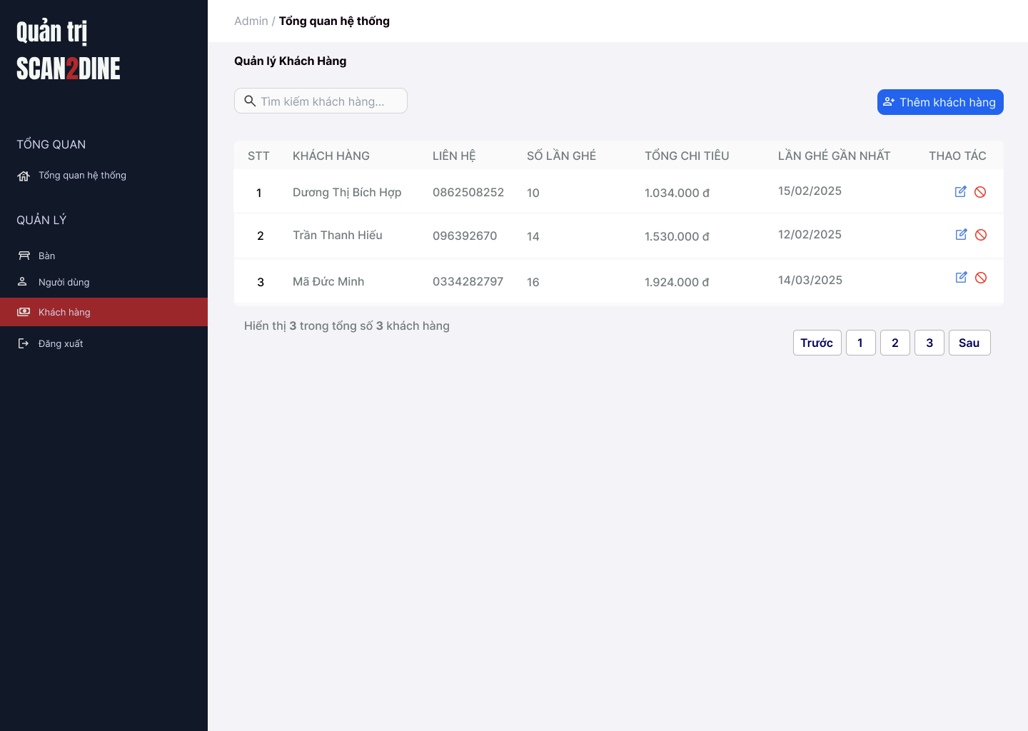
Test Case ID | Mô tả | Hành động | Điều kiện tiên quyết | Kết quả mong đợi | Kết quả thực tế | Kết quả |  |  | Kết quả |  |  | Chú thích
 |  |  |  |  |  | Vòng 1 |  |  | Vòng 2
 |  |  |  |  |  | Trạng thái | Ngày kiểm tra | Người kiểm tra | Trạng thái | Ngày kiểm tra | Người kiểm tra
GUI_SHOW Quản lý khách hàng
GUI-QLKH01 | [Tìm kiếm khách hàng] Textbox |  |  | - Label: White - Status: Enable - Text color: Black - Background: Black | - Label: White - Status: Enable - Text color: Black - Background: Black | Passed | 2025-05-05 | Hợp | Passed | 2025-07-05 | Hợp
GUI-QLKH02 | [Thêm khách hàng] Button |  |  | - Label: "Thêm khách hàng" - Status: Enable - Text color: White | - Label: "Thêm khách hàng" - Status: Enable - Text color: White | Passed | 2025-05-05 | Hợp | Passed | 2025-07-05 | Hợp
GUI-QLKH03 | [Bảng danh sách khách hàng] Table |  |  | - Cột: + STT + Khách hàng + Lên hệ + Số lần ghé + Tổng chi tiêu + Lần ghé gần nhất + Thao tác - Text color: Black | - Cột: + STT + Khách hàng + Lên hệ + Số lần ghé + Tổng chi tiêu + Lần ghé gần nhất + Thao tác - Text color: Black | Passed | 2025-05-05 | Hợp | Passed | 2025-07-05 | Hợp
GUI-QLKH04 | [Sửa khách hàng] Icon Button |  |  | - Icon: Bút chì (edit) - Status: Enable | - Icon: Bút chì (edit) - Status: Enable | Passed | 2025-05-05 | Hợp | Passed | 2025-07-05 | Hợp
GUI-QLKH05 | [Xóa khách hàng] Icon Button |  |  | - Icon: Vòng tròn gạch chéo (cấm/xóa) - Status: Enable | - Icon: Vòng tròn gạch chéo (cấm/xóa) - Status: Enable | Passed | 2025-05-05 | Hợp | Passed | 2025-07-05 | Hợp
GUI-QLKH06 | [Phân trang] Navigation Button |  |  | - Các nút: Trước, Số trang (1,2,3), Sau - Status: Enable - Text color: Black - Background: White | - Các nút: Trước, Số trang (1,2,3), Sau - Status: Enable - Text color: Black - Background: White | Passed | 2025-05-05 | Hợp | Passed | 2025-07-05 | Hợp
FUNCTION_SHOW Quản lý khách hàng
FUNC-QLKH01 | Kiểm tra hiển thị màn hình Quản lý khách hàng | 1. Mở trình duyệt firefox/safari/CocCoc 2. Nhập Url vào trình duyệt: [https://login.live.com/login.srf?lc=1066] 3. Đăng nhập vào hệ thống bằng tài khoản quản trị viên 4. Trên thanh sidebar bên trái, chọn mục [Khách hàng] |  | Màn hình Quản lý khách hàng được hiển thị thành công. Ngôn ngữ hiển thị trùng với cài đặt ngôn ngữ của trình duyệt. | Màn hình Quản lý khách hàng được hiển thị thành công. Ngôn ngữ hiển thị trùng với cài đặt ngôn ngữ của trình duyệt. | Passed | 2025-05-05 | Hợp | Passed | 2025-07-05 | Hợp
FUNC-QLKH02 | Kiểm tra việc tìm kiếm khi người dùng nhập giá trị hợp lệ tại textbox [Tìm kiếm khách hàng] | 1. Nhập 'Dương Thị Bích Hợp' vào textbox [Tìm kiếm khách hàng] | Passed FUNC-QLKH01 | Tên khách hàng cần tìm được hiển thị chính xác | Tên khách hàng cần tìm được hiển thị chính xác | Passed | 2025-05-05 | Hợp | Passed | 2025-07-05 | Hợp
FUNC-QLKH03 | Kiểm tra việc tìm kiếm khi người dùng nhập giá trị không hợp lệ tại textbox [Tìm kiếm khách hàng] | 1. Nhập 'Mã' vào textbox [Tìm kiếm khách hàng] | Passed FUNC-QLKH01 | Hiển thị các khách hàng liên quan đến từ khóa | Hiển thị các khách hàng liên quan đến từ khóa | Passed | 2025-05-05 | Hợp | Passed | 2025-07-05 | Hợp
FUNC-QLKH04 | Kiểm tra việc tìm kiếm phân biệt chữ hoa, chữ thường khi người dùng nhập vào textbox [Tìm kiếm khách hàng] | 1. Nhập 'hiếu' vào textbox [Tìm kiếm khách hàng] | Passed FUNC-QLKH01 | Tên khách hàng cần tìm được hiển thị chính xác | Tên khách hàng cần tìm được hiển thị chính xác | Passed | 2025-05-05 | Hợp | Passed | 2025-07-05 | Hợp
FUNC-QLKH05 | Kiểm tra việc tìm kiếm khi người dùng nhập giá trị không dấu vào textbox [Tìm kiếm khách hàng] | 1. Nhập 'Hop' vào textbox [Tìm kiếm khách hàng] | Passed FUNC-QLKH01 | Tên khách hàng cần tìm được hiển thị chính xác | Tên khách hàng cần tìm được hiển thị chính xác | Passed | 2025-05-05 | Hợp | Passed | 2025-07-05 | Hợp
FUNC-QLKH06 | Kiểm tra việc tìm kiếm với khoảng trắng 2 đầu khi người dùng nhập vào textbox [Tìm kiếm khách hàng] | 1. Nhập ' Dương ' vào textbox [Tìm kiếm bàn] | Passed FUNC-QLKH01 | Tên khách hàng cần tìm được hiển thị chính xác | Tên khách hàng cần tìm được hiển thị chính xác | Passed | 2025-05-05 | Hợp | Passed | 2025-07-05 | Hợp
FUNC-QLKH07 | Kiểm tra việc hiển thị màn hình khi người dùng chọn vào button [Thêm khách hàng] | 1. Chọn trên button [Thêm khách hàng] | Passed FUNC-QLKH01 | Màn hình Thêm khách hàng được hiển thị | Màn hình Thêm khách hàng được hiển thị | Passed | 2025-05-05 | Hợp | Passed | 2025-07-05 | Hợp
FUNC-QLKH08 | Kiểm tra việc hiển thị màn hình khi người dùng chọn vào icon button chặn khách hàng | 1. Chọn trên icon button chặn khách hàng | Passed FUNC-QLKH01 | Màn hình hộp thoại hiển thị thông báo chặn khách hàng được hiển thị | Màn hình hộp thoại hiển thị thông báo chặn khách hàng được hiển thị | Passed | 2025-05-05 | Hợp | Passed | 2025-07-05 | Hợp

Nhận diện món ăn
Project Name | Xây dựng website gọi món thanh toán thông minh qua qr code và AI, kết nối khách hàng với quầy ăn tại chợ đêm
Module Code | Nhận diện món ăn
 | Hoàn thành | Lỗi | Chưa kiểm tra | Bị chăn | Tổng số trường hợp thử nghiệm
Round 1 | 3 | 2 | 0 | 0 | 5
Round 2 | 3 | 1 | 0 | 1 | 5
 |  |  | 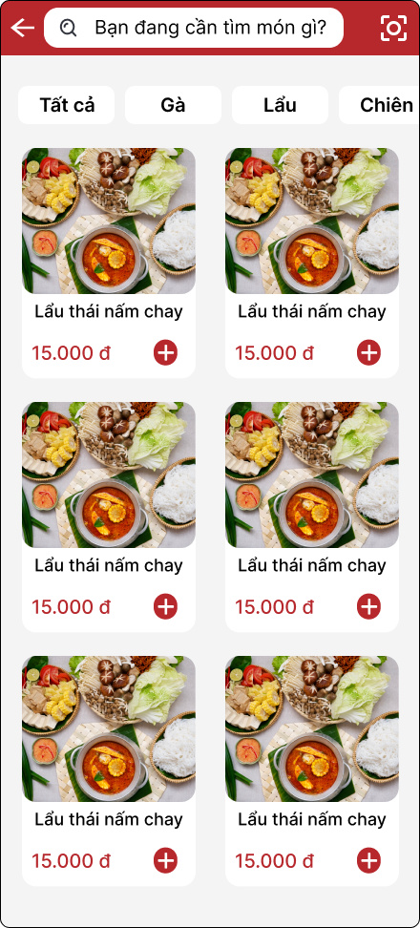
Test Case ID | Mô tả | Hành động | Điều kiện tiên quyết | Kết quả mong đợi | Kết quả thực tế | Kết quả |  |  | Kết quả |  |  | Chú thích
 |  |  |  |  |  | Vòng 1 |  |  | Vòng 2
 |  |  |  |  |  | Trạng thái | Ngày kiểm tra | Người kiểm tra | Trạng thái | Ngày kiểm tra | Người kiểm tra
GUI_SHOW Nhận diện món ăn
GUI-NDMA01 | [Tìm kiếm món ăn] Textbox |  |  | - Label: Bạn đang cần tìm món gì?” - Text color: Black - Status: Enable | - Status: Visible | Passed | 2025-05-05 | Hợp | Passed | 2025-07-05 | Hợp
GUI-NDMA02 | [Nút QR scan] Icon |  |  | - Icon: Hình QR - Status: Enable | - Label: TÊN ĐĂNG NHẬP - Label color: Black - Text color: Black - Status: Enable | Passed | 2025-05-05 | Hợp | Passed | 2025-07-05 | Hợp
FUNCTION_SHOW Nhận diện món ăn
FUNC-NDMA01 | Kiểm tra hiển thị nút [Nhận diện hình ảnh] | 1. Open trình duyệt firefox/safari/CocCoc 2. Nhập Url vào trình duyệt 3. Quét mã QR tại bãn 4. Nhập thông tin khách hàng 5. Chọn button [Xem menu gọi món] |  | Hiển thị nút rõ ràng dễ nhìn | Hiển thị nút rõ ràng dễ nhìn | Passed | 2025-05-05 | Hợp | Passed | 2025-07-05 | Hợp
FUNC-NDMA02 | Kiểm tra việc quét và nhận diện hình ảnh | 1. Chọn nút icon quét bên phải ô tìm kiếm | 1. FUNC-NDMA01 | Mở giao diện camera quét hình ảnh | Không bật được camera | Failed | 2025-05-05 | Hợp | Failed | 2025-07-05 | Hợp
FUNC-NDMA03 | Kiểm tra việc tìm món ăn trùng khớp khi quét mã QR | 1. Chọn nút icon QR bên phải ô tìm kiếm 2. Quét tại món ăn bất kì | 1. FUNC-DNQTV01 | Hiển thị những món ăn liên quan đến hình ảnh | Không bật được camera | Blocked | 2025-05-05 | Hợp | Failed | 2025-07-05 | Hợp

Thống kê theo quầy
Project Name | Xây dựng website gọi món thanh toán thông minh qua qr code và AI, kết nối khách hàng với quầy ăn tại chợ đêm
Module Code | Thống kê theo quầy
 | Hoàn thành | Lỗi | Chưa kiểm tra | Bị chăn | Tổng số trường hợp thử nghiệm
Round 1 | 14 | 2 | 0 | 0 | 16
Round 2 | 16 | 0 | 0 | 0 | 16
 | 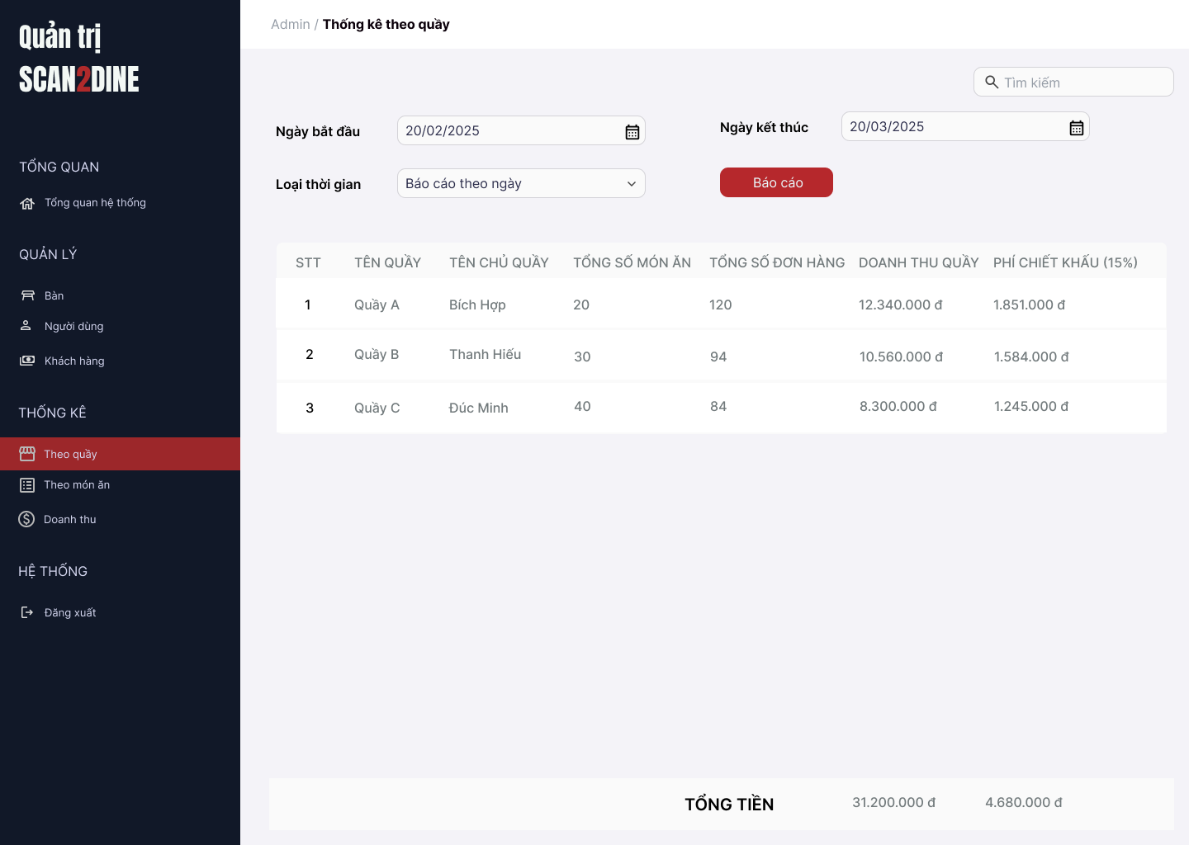
Test Case ID | Mô tả | Hành động | Điều kiện tiên quyết | Kết quả mong đợi | Kết quả thực tế | Kết quả |  |  | Kết quả |  |  | Chú thích
 |  |  |  |  |  | Vòng 1 |  |  | Vòng 2
 |  |  |  |  |  | Trạng thái | Ngày kiểm tra | Người kiểm tra | Trạng thái | Ngày kiểm tra | Người kiểm tra
GUI_SHOW Thống kê theo quầy
GUI-TKTQ01 | [Ngày bắt đầu] Datetimepicker |  |  | - Label: "Ngày bắt đầu" - Status: Enable - Text color: Black | - Label: "Ngày bắt đầu" - Status: Enable - Text color: Black | Passed | 2025-06-05 | Hợp | Passed | 2025-07-05 | Hợp
GUI-TKTQ02 | [Ngày kết thức] Datetimepicker |  |  | - Label: "Ngày kết thúc" - Status: Enable - Text color: Black | - Label: "Ngày kết thúc" - Status: Enable - Text color: Black | Passed | 2025-06-05 | Hợp | Passed | 2025-07-05 | Hợp
GUI-TKTQ03 | [Loại thời gian] Dropdown |  |  | - Label: "Loại thời gian" - Status: Enable - Text color: Black | - Label: "Loại thời gian" - Status: Enable - Text color: Black | Passed | 2025-06-05 | Hợp | Passed | 2025-07-05 | Hợp
GUI-TKTQ04 | [Báo cáo] Button |  |  | - Label: "Báo cáo" - Status: Enable - Text color: Black | - Label: "Báo cáo" - Status: Enable - Text color: Black | Passed | 2025-06-05 | Hợp | Passed | 2025-07-05 | Hợp
GUI-TKTQ05 | [Bảng thống kê theo quầy] Table |  |  | - Table: + STT + Tên quầy + Tên chủ quầy + Toongrsoos món ăn + Tổng số đơn hàng + Doanh thu quầy + Phí chiết khẩu (15%) | - Table: + STT + Tên quầy + Tên chủ quầy + Toongrsoos món ăn + Tổng số đơn hàng + Doanh thu quầy + Phí chiết khẩu (15%) | Passed | 2025-06-05 | Hợp | Passed | 2025-07-05 | Hợp
FUNCTION_SHOW Thống kê theo quầy
FUNC-TKTQ01 | Kiểm tra hiển thị màn hình [Thống kê theo quầy] | 1. Mở trình duyệt firefox/safari/CocCoc 2. Nhập Url vào trình duyệt: [https://login.live.com/login.srf?lc=1066] 3. Đăng nhập vào hệ thống bằng tài khoản quản trị viên 4. Trên thanh sidebar bên trái, chọn mục [Theo quầy] |  | Màn hình Thống kê theo quầy được hiển thị thành công. Ngôn ngữ hiển thị trùng với cài đặt ngôn ngữ của trình duyệt. | Màn hình Thống kê theo quầy được hiển thị thành công. Ngôn ngữ hiển thị trùng với cài đặt ngôn ngữ của trình duyệt. | Passed | 2025-06-05 | Hợp | Passed | 2025-07-05 | Hợp
FUNC-TKTQ02 | Kiểm tra việc người dùng chọn ngày bắt đầu hợp lệ tại datetime picker [Ngày bắt đầu] | 1. Chọn '01/03/2025'' tại datetime picker [Ngày bắt đầu] | Passed FUNC-TKTQ01 | Hệ thống ghi nhận đúng ngày đã chọn | Hệ thống ghi nhận đúng ngày đã chọn | Passed | 2025-06-05 | Hợp | Passed | 2025-07-05 | Hợp
FUNC-TKTQ03 | Kiểm tra việc người dùng chọn ngày bắt đầu hợp lệ tại datetime picker [Ngày kết thúc] | 1. Chọn '31/03/2025'' tại datetime picker [Ngày bắt đầu] | Passed FUNC-TKTQ01 | Hệ thống ghi nhận đúng ngày đã chọn | Hệ thống ghi nhận đúng ngày đã chọn | Passed | 2025-06-05 | Hợp | Passed | 2025-07-05 | Hợp
FUNC-TKTQ04 | Kiểm tra việc chọn ngày kết thúc nhỏ hơn ngày bắt đầu tại datetime picker [Ngày bắt đầu], [Ngày kết thúc] | 1. Chọn ngày bắt đầu '201/03/2025'' tại datetime picker [Ngày bắt đầu] 2. Chọn ngày bắt đầu '10/03/2025'' tại datetime picker [Ngày kết thúc] | Passed FUNC-TKTQ01 | Hệ thống hiển thị thông báo lỗi: “Ngày kết thúc không được nhỏ hơn ngày bắt đầu” | Hệ thống hiển thị thông báo lỗi: “Ngày kết thúc không được nhỏ hơn ngày bắt đầu” | Failed | 2025-06-05 | Hợp | Passed | 2025-07-05 | Hợp
FUNC-TKTQ05 | Kiểm tra giá trị mặc định đến combobox [Loại thời gian] | 1. Kiểm tra giá trị hiển thị mặc định trong combobox [Loại thời gian] | Passed FUNC-TKTQ01 | Hiển thị giá trị mặc định của combobox [Loại thời gian] là Báo cáo theo tuần | Hiển thị giá trị mặc định của combobox [Loại thời gian] là Báo cáo theo tuần | Passed | 2025-06-05 | Hợp | Passed | 2025-07-05 | Hợp
FUNC-TKTQ06 | Kiểm tra thanh công trong trường hợp user chọn giá trị bất kỳ đến combobox [Loại thời gian] | 1. Chọn data bất kỳ tại đến combobox [Loại thời gian] | Passed FUNC-TKTQ01 | Cho phép chọn giá trị bất kì tại combobox [Loại thời gian] | Cho phép chọn giá trị bất kì tại combobox [Loại thời gian] | Passed | 2025-06-05 | Hợp | Passed | 2025-07-05 | Hợp
FUNC-TKTQ07 | Kiểm tra tính chính xác và đầy đủ của dữ liệu trong combobox [Loại thời gian] | 1. Mở combobox [Loại thời gian] 2. Kiểm tra danh sách các danh mục được hiển thị | Passed FUNC-TKTQ01 | Hiển thị đầy đủ loại thời gian: Báo cáo theo tuần, Báo cáo theo tháng, Báo cáo theo năm | Hiển thị đầy đủ loại thời gian: Báo cáo theo tuần, Báo cáo theo tháng, Báo cáo theo năm | Passed | 2025-06-05 | Hợp | Passed | 2025-07-05 | Hợp
FUNC-TKTQ08 | Kiểm tra việc người dùng chọn vào button [Báo cáo] | 1. Nhập đầy đủ các giá trị trong các trường 2. Chọn vào button [Báo cáo] | Passed FUNC-TKTQ01 | Hệ thống lấy dữ liệu thống kê theo quầy trong khoảng thời gian và loại thời gian đã chọn Dữ liệu bảng hiển thị đầy đủ: STT, Tên quầy, Tên chủ quầy, Tổng số món ăn, Tổng số đơn hàng, Doanh thu, Phí chiết khấu Cập nhật tổng tiền ở cuối bảng | Hệ thống lấy dữ liệu thống kê theo quầy trong khoảng thời gian và loại thời gian đã chọn Dữ liệu bảng hiển thị đầy đủ: STT, Tên quầy, Tên chủ quầy, Tổng số món ăn, Tổng số đơn hàng, Doanh thu, Phí chiết khấu Cập nhật tổng tiền ở cuối bảng | Passed | 2025-06-05 | Hợp | Passed | 2025-07-05 | Hợp
FUNC-TKTQ09 | Kiểm tra việc tính toán phí chiết khấu chính xác | 1. Kiểm tra phí chiết khấu | Passed FUNC-TKTQ01 | Hệ thống tính phí chiết khấu = 15% * Doanh thu quầy | Hiển thị đúng trong bảng phí chiết khấu | Passed | 2025-06-05 |  | Passed | 2025-07-05 | Hợp
FUNC-TKTQ10 | Kiểm tra việc hiển thị tổng tiền ở cuối bảng | 1. Kiểm tra hiển thị tổng tiền ở cuối bảng | Passed FUNC-TKTQ01 | Tổng doanh thu = tổng cộng các giá trị cột “Doanh thu quầy” Tổng chiết khấu = tổng cộng các giá trị cột “Phí chiết khấu” Hiển thị đúng định dạng tiền tệ | Hiển thị đúng chính xác kết quả tổng tiền | Passed | 2025-06-05 |  | Passed | 2025-07-05 | Hợp
FUNC-TKTQ11 | Kiểm tra việc tìm kiếm nhanh theo tên quầy | 1. Nhập 'A' tại textbox [Tìm kiếm] | Passed FUNC-TKTQ01 | Bảng chỉ hiển thị các dòng khớp với từ khóa tìm kiếm Tìm kiếm không phân biệt chữ hoa/thường | Bảng chỉ hiển thị các dòng khớp với từ khóa tìm kiếm Tìm kiếm không phân biệt chữ hoa/thường | Failed | 2025-06-05 |  | Passed | 2025-07-05 | Hợp

Thống kê theo món ăn
Project Name | Xây dựng website gọi món thanh toán thông minh qua qr code và AI, kết nối khách hàng với quầy ăn tại chợ đêm
Module Code | Thống kê theo món ăn
 | Hoàn thành | Lỗi | Chưa kiểm tra | Bị chăn | Tổng số trường hợp thử nghiệm
Round 1 | 16 | 1 | 0 | 0 | 17
Round 2 | 17 | 0 | 0 | 0 | 17
 |  | 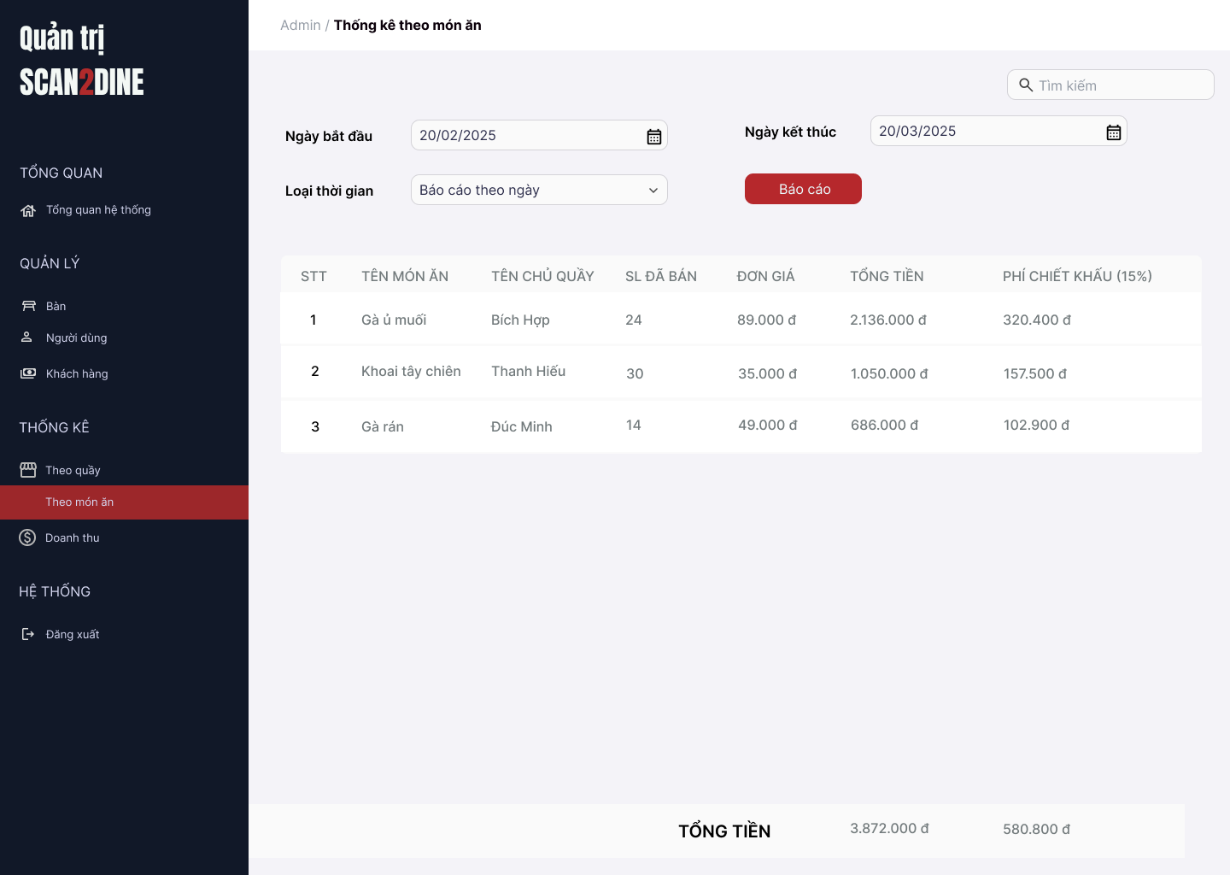
Test Case ID | Mô tả | Hành động | Điều kiện tiên quyết | Kết quả mong đợi | Kết quả thực tế | Kết quả |  |  | Kết quả |  |  | Chú thích
 |  |  |  |  |  | Vòng 1 |  |  | Vòng 2
 |  |  |  |  |  | Trạng thái | Ngày kiểm tra | Người kiểm tra | Trạng thái | Ngày kiểm tra | Người kiểm tra
GUI_SHOW Thống kê theo món ăn
GUI-TKMA01 | [Ngày bắt đầu] Datetimepicker |  |  | - Label: "Ngày bắt đầu" - Status: Enable - Text color: Black | - Label: "Ngày bắt đầu" - Status: Enable - Text color: Black | Passed | 2025-06-05 | Hợp | Passed | 2025-07-05 | Hợp
GUI-TKMA02 | [Ngày kết thức] Datetimepicker |  |  | - Label: "Ngày kết thúc" - Status: Enable - Text color: Black | - Label: "Ngày kết thúc" - Status: Enable - Text color: Black | Passed | 2025-06-05 | Hợp | Passed | 2025-07-05 | Hợp
GUI-TKMA03 | [Loại thời gian] Dropdown |  |  | - Label: "Loại thời gian" - Status: Enable - Text color: Black | - Label: "Loại thời gian" - Status: Enable - Text color: Black | Passed | 2025-06-05 | Hợp | Passed | 2025-07-05 | Hợp
GUI-TKMA04 | [Báo cáo] Button |  |  | - Label: "Báo cáo" - Status: Enable - Text color: Black | - Label: "Báo cáo" - Status: Enable - Text color: Black | Passed | 2025-06-05 | Hợp | Passed | 2025-07-05 | Hợp
GUI-TKMA05 | [Bảng thống kê theo quầy] Table |  |  | - Table: + STT + Tên món ăn + Tên chủ quầy + SL đã bán + Đơn giá + Tổng tiền + Phí chiết khẩu (15%) | - Table: + STT + Tên món ăn + Tên chủ quầy + SL đã bán + Đơn giá + Tổng tiền + Phí chiết khẩu (15%) | Passed | 2025-06-05 | Hợp | Passed | 2025-07-05 | Hợp
FUNCTION_SHOW Thống kê theo món ăn
FUNC-TKMA01 | Kiểm tra hiển thị màn hình [Thống kê theo món ăn] | 1. Mở trình duyệt firefox/safari/CocCoc 2. Nhập Url vào trình duyệt: [https://login.live.com/login.srf?lc=1066] 3. Đăng nhập vào hệ thống bằng tài khoản quản trị viên 4. Trên thanh sidebar bên trái, chọn mục [Theo món ăn] |  | Màn hình Thống kê theo món ăn được hiển thị thành công. Ngôn ngữ hiển thị trùng với cài đặt ngôn ngữ của trình duyệt. | Màn hình Thống kê theo món ăn được hiển thị thành công. Ngôn ngữ hiển thị trùng với cài đặt ngôn ngữ của trình duyệt. | Passed | 2025-06-05 | Hợp | Passed | 2025-07-05 | Hợp
FUNC-TKMA02 | Kiểm tra việc người dùng chọn ngày bắt đầu hợp lệ tại datetime picker [Ngày bắt đầu] | 1. Chọn '01/03/2025'' tại datetime picker [Ngày bắt đầu] | Passed FUNC-TKMA01 | Hệ thống ghi nhận đúng ngày đã chọn | Hệ thống ghi nhận đúng ngày đã chọn | Passed | 2025-06-05 | Hợp | Passed | 2025-07-05 | Hợp
FUNC-TKMA03 | Kiểm tra việc người dùng chọn ngày bắt đầu hợp lệ tại datetime picker [Ngày kết thúc] | 1. Chọn '31/03/2025'' tại datetime picker [Kết thúc] | Passed FUNC-TKMA01 | Hệ thống ghi nhận đúng ngày đã chọn | Hệ thống ghi nhận đúng ngày đã chọn | Passed | 2025-06-05 | Hợp | Passed | 2025-07-05 | Hợp
FUNC-TKMA04 | Kiểm tra việc chọn ngày kết thúc nhỏ hơn ngày bắt đầu tại datetime picker [Ngày bắt đầu], [Ngày kết thúc] | 1. Chọn ngày bắt đầu '201/03/2025'' tại datetime picker [Ngày bắt đầu] 2. Chọn ngày bắt đầu '10/03/2025'' tại datetime picker [Ngày kết thúc] | Passed FUNC-TKMA01 | Hệ thống hiển thị thông báo lỗi: “Ngày kết thúc không được nhỏ hơn ngày bắt đầu” | Hệ thống hiển thị thông báo lỗi: “Ngày kết thúc không được nhỏ hơn ngày bắt đầu” | Failed | 2025-06-05 | Hợp | Passed | 2025-07-05 | Hợp
FUNC-TKMA05 | Kiểm tra giá trị mặc định đến combobox [Loại thời gian] | 1. Kiểm tra giá trị hiển thị mặc định trong combobox [Loại thời gian] | Passed FUNC-TKMA01 | Hiển thị giá trị mặc định của combobox [Loại thời gian] là Báo cáo theo tháng | Hiển thị giá trị mặc định của combobox [Loại thời gian] là Báo cáo theo tháng | Passed | 2025-06-05 | Hợp | Passed | 2025-07-05 | Hợp
FUNC-TKMA06 | Kiểm tra thanh công trong trường hợp user chọn giá trị bất kỳ đến combobox [Loại thời gian] | 1. Chọn data bất kỳ tại đến combobox [Loại thời gian] | Passed FUNC-TKMA01 | Cho phép chọn giá trị bất kì tại combobox [Loại thời gian] | Cho phép chọn giá trị bất kì tại combobox [Loại thời gian] | Passed | 2025-06-05 | Hợp | Passed | 2025-07-05 | Hợp
FUNC-TKMA07 | Kiểm tra tính chính xác và đầy đủ của dữ liệu trong combobox [Loại thời gian] | 1. Mở combobox [Loại thời gian] 2. Kiểm tra danh sách các danh mục được hiển thị | Passed FUNC-TKMA01 | Hiển thị đầy đủ loại thời gian: Báo cáo theo tuần, Báo cáo theo tháng, Báo cáo theo năm | Hiển thị đầy đủ loại thời gian: Báo cáo theo tuần, Báo cáo theo tháng, Báo cáo theo năm | Passed | 2025-06-05 | Hợp | Passed | 2025-07-05 | Hợp
FUNC-TKMA08 | Kiểm tra việc người dùng chọn vào button [Báo cáo] | 1. Nhập đầy đủ các giá trị trong các trường 2. Chọn vào button [Báo cáo] | Passed FUNC-TKMA01 | Hệ thống lấy dữ liệu thống kê theo quầy trong khoảng thời gian và loại thời gian đã chọn Dữ liệu bảng hiển thị đầy đủ: STT, Tên món ăn, Tên chủ quầy, Số lượng đã bán, Đơn giá, Tổng tiền, Phí chiết khấu Cập nhật tổng tiền ở cuối bảng | Hệ thống lấy dữ liệu thống kê theo quầy trong khoảng thời gian và loại thời gian đã chọn Dữ liệu bảng hiển thị đầy đủ: STT, Tên món ăn, Tên chủ quầy, Số lượng đã bán, Đơn giá, Tổng tiền, Phí chiết khấu Cập nhật tổng tiền ở cuối bảng | Passed | 2025-06-05 | Hợp | Passed | 2025-07-05 | Hợp
FUNC-TKMA09 | Kiểm tra việc tính toán phí chiết khấu chính xác | 1. Kiểm tra phí chiết khấu | Passed FUNC-TKMA01 | Hệ thống tính phí chiết khấu = 15% * Doanh thu quầy | Hiển thị đúng trong bảng phí chiết khấu | Passed | 2025-06-05 | Hợp | Passed | 2025-07-05 | Hợp
FUNC-TKMA10 | Kiểm tra việc hiển thị tổng tiền ở cuối bảng | 1. Kiểm tra hiển thị tổng tiền ở cuối bảng | Passed FUNC-TKMA01 | Tổng tiền = tổng cộng cột “Tổng tiền” Tổng phí = tổng cộng cột “Phí chiết khấu” Hiển thị đúng định dạng tiền tệ | Hiển thị đúng chính xác kết quả tổng tiền | Passed | 2025-06-05 | Hợp | Passed | 2025-07-05 | Hợp
FUNC-TKMA11 | Kiểm tra việc tìm kiếm nhanh theo tên quầy | 1. Nhập 'A' tại textbox [Tìm kiếm] | Passed FUNC-TKMA01 | Bảng chỉ hiển thị các dòng khớp với từ khóa tìm kiếm Tìm kiếm không phân biệt chữ hoa/thường | Bảng chỉ hiển thị các dòng khớp với từ khóa tìm kiếm Tìm kiếm không phân biệt chữ hoa/thường | Passed | 2025-06-05 | Hợp | Passed | 2025-07-05 | Hợp

Thống kê doanh thu
Project Name | Xây dựng website gọi món thanh toán thông minh qua qr code và AI, kết nối khách hàng với quầy ăn tại chợ đêm
Module Code | Thống kê doanh thu
 | Hoàn thành | Lỗi | Chưa kiểm tra | Bị chăn | Tổng số trường hợp thử nghiệm
Round 1 | 15 | 2 | 0 | 0 | 17
Round 2 | 17 | 0 | 0 | 0 | 17
 |  | 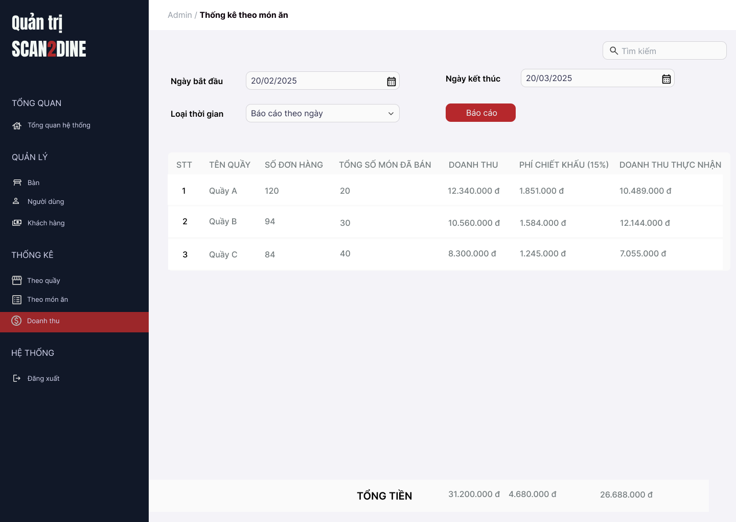
Test Case ID | Mô tả | Hành động | Điều kiện tiên quyết | Kết quả mong đợi | Kết quả thực tế | Kết quả |  |  | Kết quả |  |  | Chú thích
 |  |  |  |  |  | Vòng 1 |  |  | Vòng 2
 |  |  |  |  |  | Trạng thái | Ngày kiểm tra | Người kiểm tra | Trạng thái | Ngày kiểm tra | Người kiểm tra
GUI_SHOW Thống kê doanh thu
GUI-TKDT01 | [Ngày bắt đầu] Datetimepicker |  |  | - Label: "Ngày bắt đầu" - Status: Enable - Text color: Black | - Label: "Ngày bắt đầu" - Status: Enable - Text color: Black | Passed | 2025-06-05 | Hợp | Passed | 2025-07-05 | Hợp
GUI-TKDT02 | [Ngày kết thức] Datetimepicker |  |  | - Label: "Ngày kết thúc" - Status: Enable - Text color: Black | - Label: "Ngày kết thúc" - Status: Enable - Text color: Black | Passed | 2025-06-05 | Hợp | Passed | 2025-07-05 | Hợp
GUI-TKDT03 | [Loại thời gian] Dropdown |  |  | - Label: "Loại thời gian" - Status: Enable - Text color: Black | - Label: "Loại thời gian" - Status: Enable - Text color: Black | Passed | 2025-06-05 | Hợp | Passed | 2025-07-05 | Hợp
GUI-TKDT04 | [Báo cáo] Button |  |  | - Label: "Báo cáo" - Status: Enable - Text color: Black | - Label: "Báo cáo" - Status: Enable - Text color: Black | Passed | 2025-06-05 | Hợp | Passed | 2025-07-05 | Hợp
GUI-TKDT05 | [Bảng thống kê theo quầy] Table |  |  | - Table: + STT + Tên quầy + Số đơn hàng + Tổng số món đã bán + Doanh thu + Phí chiết khẩu (15%) + Doanh thu thực nhận | - Table: + STT + Tên quầy + Số đơn hàng + Tổng số món đã bán + Doanh thu + Phí chiết khẩu (15%) + Doanh thu thực nhận | Passed | 2025-06-05 | Hợp | Passed | 2025-07-05 | Hợp
FUNCTION_SHOW Thống kê doanh thu
FUNC-TKDT01 | Kiểm tra hiển thị màn hình [Thống kê doanh thu] | 1. Mở trình duyệt firefox/safari/CocCoc 2. Nhập Url vào trình duyệt: [https://login.live.com/login.srf?lc=1066] 3. Đăng nhập vào hệ thống bằng tài khoản quản trị viên 4. Trên thanh sidebar bên trái, chọn mục [Doanh thu] |  | Màn hình Thống kê doanh thu được hiển thị thành công. Ngôn ngữ hiển thị trùng với cài đặt ngôn ngữ của trình duyệt. | Màn hình Thống kê doanh thu được hiển thị thành công. Ngôn ngữ hiển thị trùng với cài đặt ngôn ngữ của trình duyệt. | Passed | 2025-06-05 | Hợp | Passed | 2025-07-05 | Hợp
FUNC-TKDT02 | Kiểm tra việc người dùng chọn ngày bắt đầu hợp lệ tại datetime picker [Ngày bắt đầu] | 1. Chọn '01/03/2025'' tại datetime picker [Ngày bắt đầu] | Passed FUNC-TKDT01 | Hệ thống ghi nhận đúng ngày đã chọn | Hệ thống ghi nhận đúng ngày đã chọn | Passed | 2025-06-05 | Hợp | Passed | 2025-07-05 | Hợp
FUNC-TKDT03 | Kiểm tra việc người dùng chọn ngày bắt đầu hợp lệ tại datetime picker [Ngày kết thúc] | 1. Chọn '31/03/2025'' tại datetime picker [Ngày bắt đầu] | Passed FUNC-TKDT01 | Hệ thống ghi nhận đúng ngày đã chọn | Hệ thống ghi nhận đúng ngày đã chọn | Passed | 2025-06-05 | Hợp | Passed | 2025-07-05 | Hợp
FUNC-TKDT04 | Kiểm tra việc chọn ngày kết thúc nhỏ hơn ngày bắt đầu tại datetime picker [Ngày bắt đầu], [Ngày kết thúc] | 1. Chọn ngày bắt đầu '201/03/2025'' tại datetime picker [Ngày bắt đầu] 2. Chọn ngày bắt đầu '10/03/2025'' tại datetime picker [Ngày kết thúc] | Passed FUNC-TKDT01 | Hệ thống hiển thị thông báo lỗi: “Ngày kết thúc không được nhỏ hơn ngày bắt đầu” | Hệ thống hiển thị thông báo lỗi: “Ngày kết thúc không được nhỏ hơn ngày bắt đầu” | Failed | 2025-06-05 | Hợp | Passed | 2025-07-05 | Hợp
FUNC-TKDT05 | Kiểm tra giá trị mặc định đến combobox [Loại thời gian] | 1. Kiểm tra giá trị hiển thị mặc định trong combobox [Loại thời gian] | Passed FUNC-TKDT01 | Hiển thị giá trị mặc định của combobox [Loại thời gian] là Báo cáo theo ngày | Hiển thị giá trị mặc định của combobox [Loại thời gian] là Báo cáo theo ngày | Passed | 2025-06-05 | Hợp | Passed | 2025-07-05 | Hợp
FUNC-TKDT06 | Kiểm tra thành công trong trường hợp user chọn giá trị bất kỳ đến combobox [Loại thời gian] | 1. Chọn data bất kỳ tại đến combobox [Loại thời gian] | Passed FUNC-TKDT01 | Cho phép chọn giá trị bất kì tại combobox [Loại thời gian] | Cho phép chọn giá trị bất kì tại combobox [Loại thời gian] | Passed | 2025-06-05 | Hợp | Passed | 2025-07-05 | Hợp
FUNC-TKDT07 | Kiểm tra tính chính xác và đầy đủ của dữ liệu trong combobox [Loại thời gian] | 1. Mở combobox [Loại thời gian] 2. Kiểm tra danh sách các danh mục được hiển thị | Passed FUNC-TKDT01 | Hiển thị đầy đủ loại thời gian: Báo cáo theo ngày, Báo cáo theo tháng, Báo cáo theo năm | Hiển thị đầy đủ loại thời gian: Báo cáo theo ngày, Báo cáo theo tháng, Báo cáo theo năm | Passed | 2025-06-05 | Hợp | Passed | 2025-07-05 | Hợp
FUNC-TKDT08 | Kiểm tra việc người dùng chọn vào button [Báo cáo] | 1. Nhập đầy đủ các giá trị trong các trường 2. Chọn vào button [Báo cáo] | Passed FUNC-TKDT01 | Hệ thống lấy dữ liệu thống kê theo quầy trong khoảng thời gian và loại thời gian đã chọn Dữ liệu bảng hiển thị đầy đủ: STT, Tên quầy, Tên chủ quầy, Tổng số món ăn, Tổng số đơn hàng, Doanh thu, Phí chiết khấu Cập nhật tổng tiền ở cuối bảng | Hệ thống lấy dữ liệu thống kê theo quầy trong khoảng thời gian và loại thời gian đã chọn Dữ liệu bảng hiển thị đầy đủ: STT, Tên quầy, Tên chủ quầy, Tổng số món ăn, Tổng số đơn hàng, Doanh thu, Phí chiết khấu Cập nhật tổng tiền ở cuối bảng | Passed | 2025-06-05 | Hợp | Passed | 2025-07-05 | Hợp
FUNC-TKDT09 | Kiểm tra việc tính toán phí chiết khấu chính xác | 1. Kiểm tra phí chiết khấu | Passed FUNC-TKDT01 | Hệ thống tính phí chiết khấu = 15% * Doanh thu quầy | Hiển thị đúng trong bảng phí chiết khấu | Passed | 2025-06-05 | Hợp | Passed | 2025-07-05 | Hợp
FUNC-TKDT10 | Kiểm tra việc hiển thị tính chính xác doanh thu thực nhận ở cuối bảng | 1. Kiểm tra “Doanh thu thực nhận” = Doanh thu - Phí chiết khấu | Passed FUNC-TKDT01 | Kết quả đúng chính xác theo từng quầy | Kết quả đúng chính xác theo từng quầy | Passed | 2025-06-05 | Hợp | Passed | 2025-07-05 | Hợp
FUNC-TKDT11 | Kiểm tra việc hiển thị tổng tiền ở cuối bảng | 1. Kiểm tra hiển thị tổng tiền ở cuối bảng | Passed FUNC-TKDT01 | Tổng doanh thu, phí chiết khấu và doanh thu thực nhận bằng tổng các dòng | Hiển thị đúng chính xác kết quả tổng tiền | Passed | 2025-06-05 | Hợp | Passed | 2025-07-05 | Hợp
FUNC-TKDT12 | Kiểm tra việc tìm kiếm nhanh theo tên quầy | 1. Nhập 'A' tại textbox [Tìm kiếm] | Passed FUNC-TKDT01 | Bảng chỉ hiển thị các dòng khớp với từ khóa tìm kiếm Tìm kiếm không phân biệt chữ hoa/thường | Bảng chỉ hiển thị các dòng khớp với từ khóa tìm kiếm Tìm kiếm không phân biệt chữ hoa/thường | Failed | 2025-06-05 | Hợp | Passed | 2025-07-05 | Hợp

